工作表1
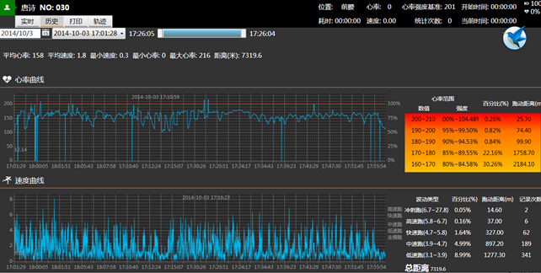
训练数据整体报告
时间： | 2015.1.14 19:30-19:00 |  |  |  |  |  |  |  |  | 地点： | 香河国家足球基地
 |  | 量度指标 |  | 强度指标 |  |  |  |  |  |  |  | 总负荷%
姓名 | 位置 | 总时间 | 总距离 | 冲刺跑距离 | 冲刺跑次数 | 间隔时间 | 走动距离 | 走动次数 | 最大心率 | 平均心率 | >80%最大心率所占时间
1 | 前锋 | 30 | 500 | 200 | 20 | 2 | 50 | 6 | 209 | 180 | 15 | 80%
2 | 前锋 | 30 | 200 | 230 | 19 | 3 | 70 | 14 | 200 | 160 | 10 | 60%
3 | 前卫 |  | 102 |  |  |  |  |  | 198
4 | 前卫 |  | 409 |  |  |  |  |  | 192
5 | 前卫 |  | 903 |  |  |  |  |  | 180
6 | 后卫 |  | 503 |  |  |  |  |  | 179
7 | 后卫 |  | 506 |  |  |  |  |  | 199
不同心率所占时间（分钟）及比例（%）
 | 时间 | 百分比
120-140 | 20 | 20%
140-160 | 15 | 15%
160-180 | 50 | 50%
180-190 | 15 | 15%
190-200 | 5 | 5%
>200 | 1 | 1%
不同队员数据对比图
心率 | 120-140 | 140-160 | 160-180 | 180-190 | 190-200 |  | >200
时间 | 20 | 15 | 50 | 15 | 5 |  | 1
百分比 | 20% | 15% | 50% | 15% | 5% |  | 1%

各队员数据报告

